３．提出について
【教学ＩＲデータ提供・分析申請書提出時の注意事項】

▼提出について
１）申請書Excelに任意のパスワードを設定
 | ※申請者の個人情報、学生の個人情報が記載された書面となるのでお手間とは思いますがご理解願います。

２）以下のタイトルの空メールに添付して教育企画室宛にご送付ください。
 | タイトル： | 【依頼】教学ＩＲデータ提供・分析申請書
 | 内 容： | 不要です。
 | 送付先(To：)： | edir@kasei-gakuin.ac.jp
 | (Cc：)： | 所属長,必要に応じて

３）以下のタイトルで、２）と同じ宛先に別途パスワードをお知らせください。
 | タイトル： | 【PW】教学ＩＲデータ提供・分析申請書

▼Excelのパスワード設定方法
１） ファイルを開く
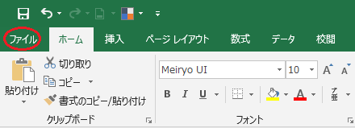

２）「ブックの保護」をクリックし「パスワードを使用して暗号化(E)」を開く
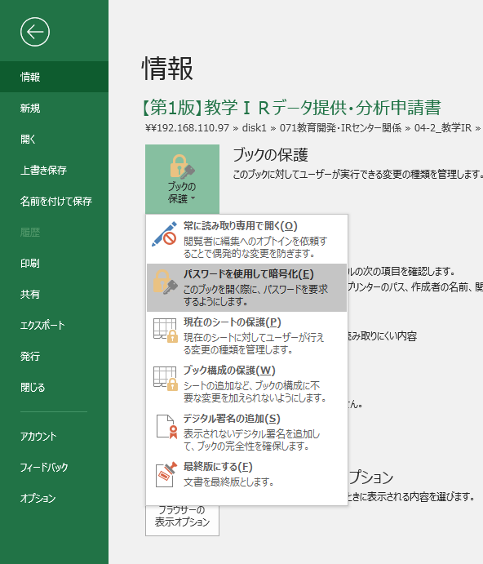
①クリックする
ポップアップが出ます。

②クリックする
※パスワード設定画面がでます。

①コピーする
３） パスワード設定画面

 | 任意のパスワード： ●●●●●●●●
 |  |  | ※先にテキストで用意してコピー＆ペーストすることをお勧めいたします。

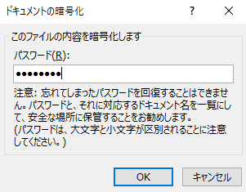
・１回目の入力画面

②ペーストする

③OKをクリック

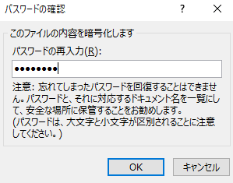
・２回目の入力画面

①ペーストする

②OKをクリック

④以下の表示がでたら、パスワード設定完了です。
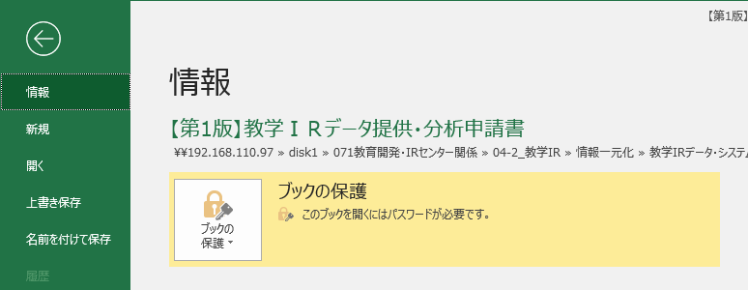

 |  |  |  | 教育企画室（edir@kasei-gakuin.ac.jp）

